18.1.3
Palestinian | 巴勒斯坦的；巴勒斯坦人

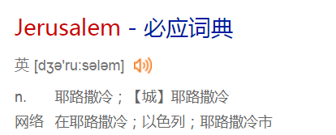

recommence | V使重新开始；从头再做
escalate the conflit | V （战争）逐步升级；迅速上涨；乘自动电梯上升；像乘自动电梯上升

lash out | 痛批；痛打；突然袭击；斥责
overdue | 未做的；过期的；早该发生的；早应完成的
grovelling | adj 趴着的；奴颜脾膝的
hypocrisy | 虚伪；伪善
normative | adj规范的；标准的
concession | n 让步；租界；特许；迁就
boycott | v 抵制；拒接购买（或使用、参加）N （对某事的）抵制
sabotage | V 破坏；（对…）怠工； N 怠工；（劳资纠纷、战争中的）胡乱破坏
baffle | N 折流板；隔板；缓冲板；隔板； V使受挫折；使困惑；使人为难；使迷惑
throw a wrench into | 阻碍；破坏
tacit admission | 默认
dub the deal | 敲定协议
lambast | V 狠揍；严厉申斥；抨击

18.1.6
excerpt | v摘录；引用； n 摘录；节录；抽印
junkie | n …..迷； （俚语）吸毒者
The book also shot to No 1 on Amazon’s bestseller list
phony | n骗子；冒名顶替的人；假货；adj 伪造的；假冒的；
tabloid | N 小报； ADJ 摘要的
credibility | N 可信性；可靠性
cast doubt on | 令人对…产生怀疑；令人怀疑

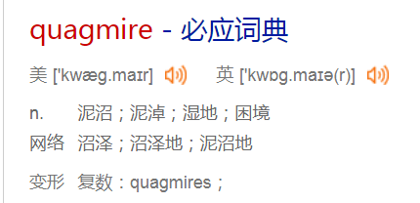

gratification | N 满足；满意；快感；令人喜悦的事物
pinball | 弹球游戏
he’s like a pinball just shooting off the sides

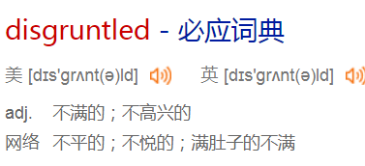
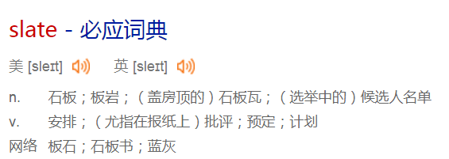

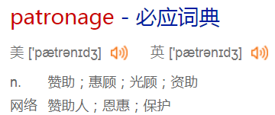

oust | V 逐出； （法）（非法）剥夺；代替
biopic | N 传记片
reshoot | 重拍；补拍
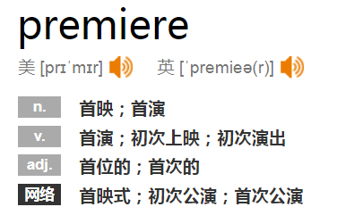
Allegations against Spacey continue to mount including a new claim that he sexually assaulting an 18-year-old man in Boston, which police are investigating.
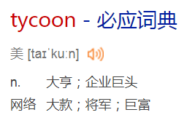

pay a ransom | 付赎金
prosthetics | N 假体（人造的身体部分）；义肢；假体制作（或安装）
unilaterally | 单方面地
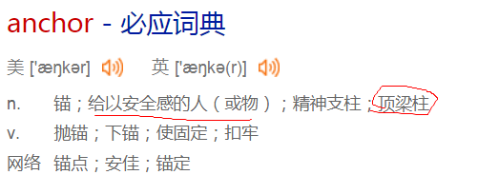

embolden | V（正式）壮胆子；鼓励
misconduct | N 行为不端；失职；处理不当；管理不善；V 办错；不规矩；与….通奸
deflect attention away from |  | 转移注意力
an appalling attempt |  | 极其恶劣的企图
dismay | N 惊愕；诧异；灰心；丧气；V 使诧异；使惊愕；使失望
flagship show | 王牌节目
molest | V 调戏；戏弄；骚扰；猥亵

18.1.7
high on | 热衷于

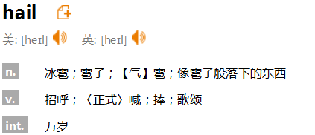

bilateral issues | 双边问题
green light | 绿灯；准许；许可
impending | j即将发生的；迫在眉睫的
bloc | （政治利益一致的）国家集团

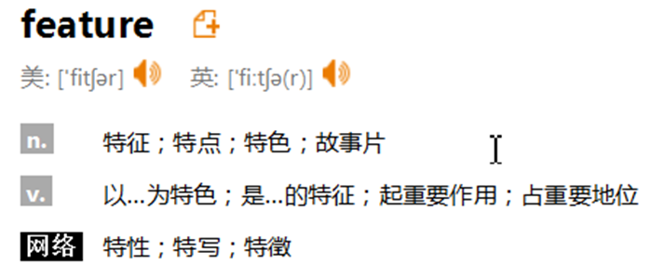

united front | 统一战线
make inraods into market | 打入市场
foil terrorist plots | 挫败恐怖主义的阴谋

boast of | 夸耀；吹嘘；自夸
issue a volley of tweets | 发起一波推特攻击
tell-all | 倾囊相告；坦白的
burst into the public consciousness |  | 突然进入公众视线
lurch from crisis to crisis | 从一个微机走向一个危机
reflexive | （词或词形）反身的； 反身动词/代词
freewheeling | 随心所欲的
libel law | 诽谤法
hoaxer | 欺骗者；戏弄者；恶搞者
I think one of the interesting effects of the book so far is a very clear ‘emperor has no clothes’ effect.

fallback | N 应变计划；退路；回退；后退；撤退
imminent | 临近的；即将发生的；迫近的
a matter of contention | 争论的问题

18.1.8
be on track | 在按计划进行

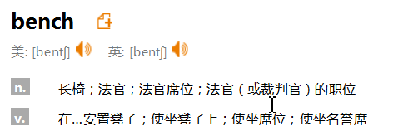

carnal | 肉体上的；性欲的；世俗的
blackmail | v敲诈
intimidate | 威胁；恐吓
stymie | V N 阻碍；阻扰；阻止；妨碍
trample | V N践踏；踩碎；踩伤；摧残（人权、心灵等）
curtail | V 缩短；限制；减缩
reinstate | V 使恢复原职；使重返岗位；把…….放回原处；使恢复原状
no choice but to succeed | 别无选择，只能成功
mobilisation | N 动员
election manifesto | 竞选宣言
LBGTI scenes quietly thrive across the country, though some gay dating apps still flash with warnings that users may be committing criminal acts punishable by a life sentence.

magnate | N 巨头；大亨；大人物；权贵；富豪
be vocal opponent of sth. | 公开反对sth.
injunction | 命令；指令；（法院的）强制令；警告

to be part of a tectonic shift in our industry’s power structure,
elicit | 引出；探出；诱出
I hope that we can elicit change through the stories we tell and the way we tell them

lapel | （西服上衣或夹克上部胸前的）翻领
ast a shadow over the evening
pin | 胸针
give a searing rebuke | 强烈谴责
a standing ovation | 热烈的欢迎掌声
levity | n 轻浮；轻率的举止；轻佻
earnestness | 一本正经的文风；真挚
monologue | 独角戏；滔滔不绝的讲话；个人的长篇大论；（戏剧、电影等的）独白
take verbal jabs at | 口头攻击sb

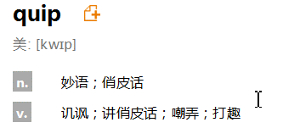

presursor | 先驱；先锋；前身

18.1.9
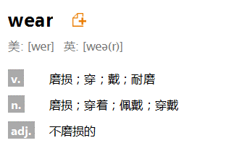
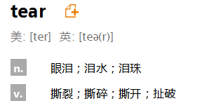
flee | v 迅速离开；逃走
amid | 在…过程中；在…中；四周是
grip Syria | 占据
wholly | 完全；全面；整体地
oust | V 剥夺；罢免；革职；驱逐；取代；罢黜
foothold | N 立足点；立足处；据点；立足之地
paleontologist | 古生物学者
invertbrate | 无脊椎动物
gill | 鳃
trade-off | （在相互对立的两者间的）权衡
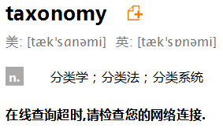

mussel | 贻贝；蚌；淡菜
clingy | 紧贴的
pounding | 连续的重击声；剧烈的心跳（声）；遭重创的情景；严重破损的情况

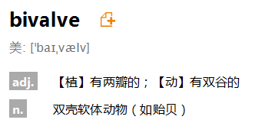
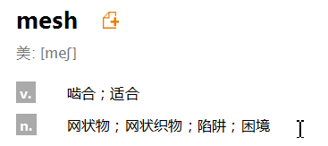

stretchy | 有弹性的
chainlike molecular | 链状分子
forge | V N 锻造；制定；锻炼；勉励前进；锻造厂；锻压；锻工车间
covalent bond | 共价键
spaghetti | 意大利细面条

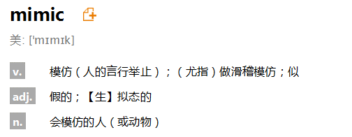
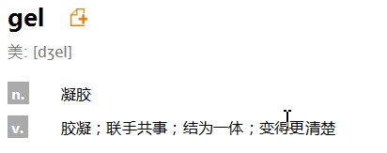

tendon | 腱

18.1.16
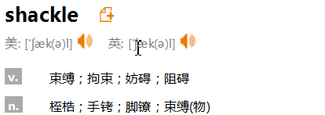

malnourished | 营养不良的
child endangerment | 危害儿童
underfed | 食物不足的；没吃饱的；营养不良的；流量不足的；喂得太少的
foul-smelling | 臭味的；难闻的；恶臭的
padlock | N 挂锁 V （用挂锁）锁上

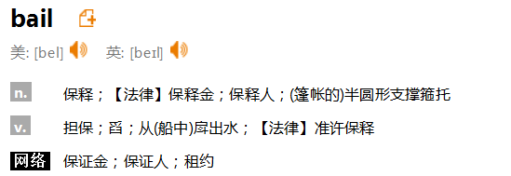

adbuction | N 绑架；诱拐；在劫难逃；劫持

for granted | 把…认为理所当然

ridicule | N V 嘲笑；奚落；讥笑；取笑
burgundy | 暗红色的
sovereignty | N 主权；最高统治权；最高权威；独立自主
scam | N 欺诈；诈欺骗局
The cliff edge is far from being avoided |  | 危机还没有那么紧迫

put up a paywall | 建立一个收费机制
wind up the debate | 结束辩论
legal technicalities | 法律伎俩

